検証物１
シェル実行前状態：
「/ext/bkwork/pmo/TOOLS/KMN_BACKUP」に「exp_YDC_KMN.conf」ファイルが存在する。
パス「/ext/bkwork/pmo/YDC_DMP_KMN/CURRENT/PARAM」が存在する。
「/ext/bkwork/pmo/TOOLS/KMN_BACKUP/log」に「codefile.lst」ファイルは存在する、且つサイズが1019bytes。
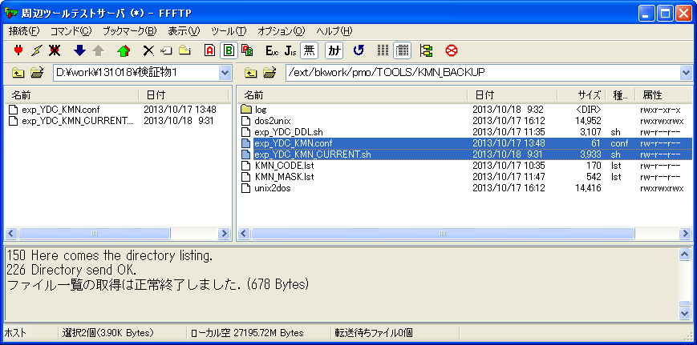

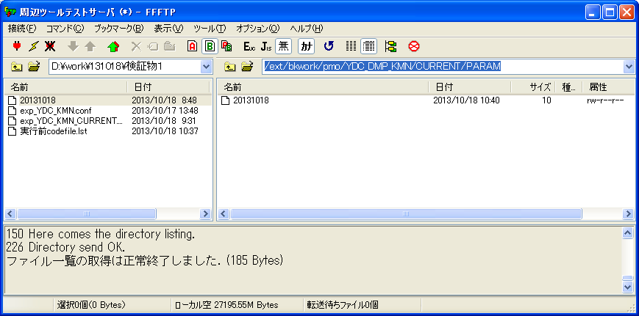

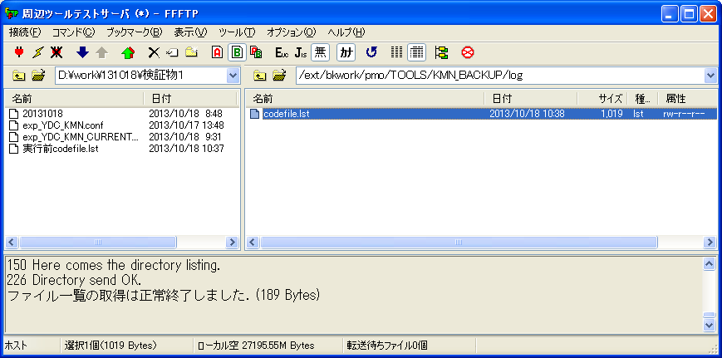

ケース３

シェル実行：sh exp_YDC_KMN_CURRENT.sh
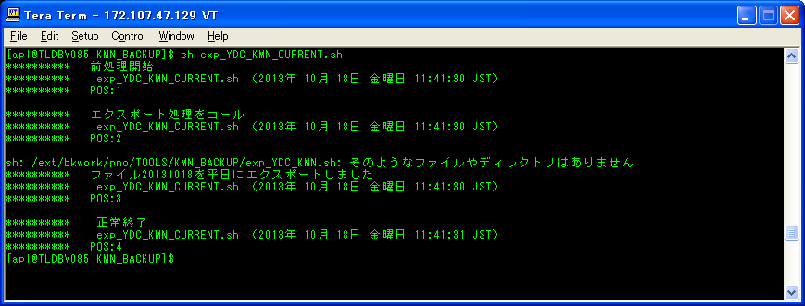
ケース１

ケース５

シェル実行後状態：
「/ext/bkwork/pmo/TOOLS/KMN_BACKUP/log」に実行ログを作成された。
「/ext/bkwork/pmo/TOOLS/KMN_BACKUP/log」に「codefile.lst」ファイルは存在する、しがしサイズが51bytes。
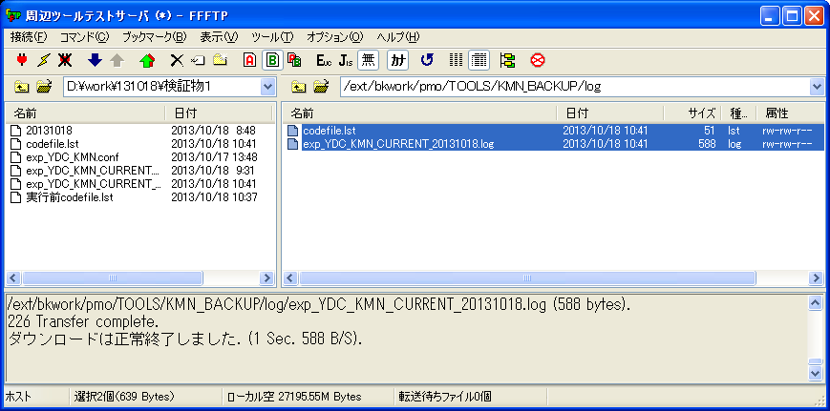

ケース３

ケース１

ケース５
実行ログ：exp_YDC_KMN_CURRENT_20131018.log
********** 前処理開始
********** exp_YDC_KMN_CURRENT.sh （2013年 10月 18日 金曜日 11:41:30 JST）
********** POS:1

********** エクスポート処理をコール
********** exp_YDC_KMN_CURRENT.sh （2013年 10月 18日 金曜日 11:41:30 JST）
********** POS:2

********** ファイル20131018を平日にエクスポートしました
********** exp_YDC_KMN_CURRENT.sh （2013年 10月 18日 金曜日 11:41:30 JST）
********** POS:3

********** 正常終了
********** exp_YDC_KMN_CURRENT.sh （2013年 10月 18日 金曜日 11:41:31 JST）
********** POS:4

検証物２
シェル実行前状態：
「/ext/bkwork/pmo/TOOLS/KMN_BACKUP」に「exp_YDC_KMN.conf」ファイルが存在しない。
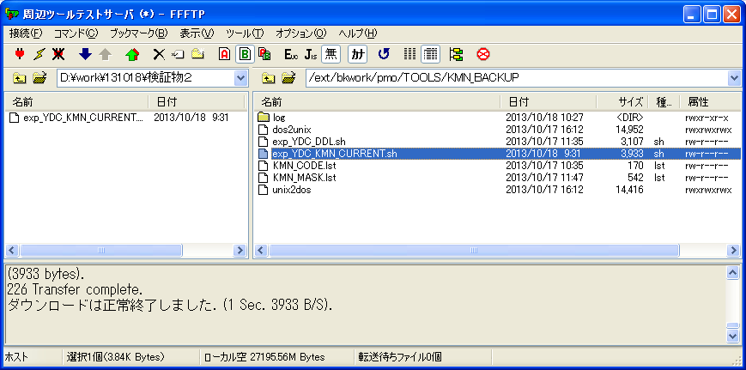

シェル実行：sh exp_YDC_KMN_CURRENT.sh
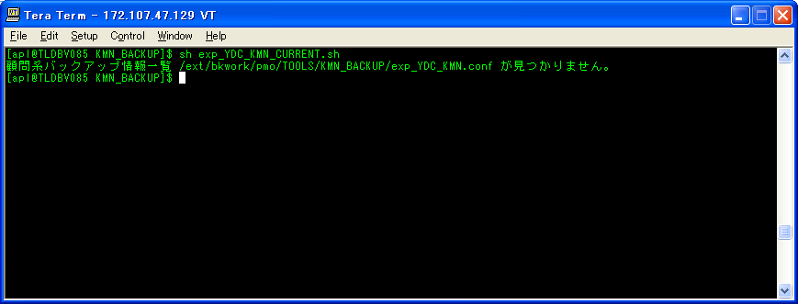
ケース２

シェル実行後状態：
「/ext/bkwork/pmo/TOOLS/KMN_BACKUP/log」に実行ログを作成された。
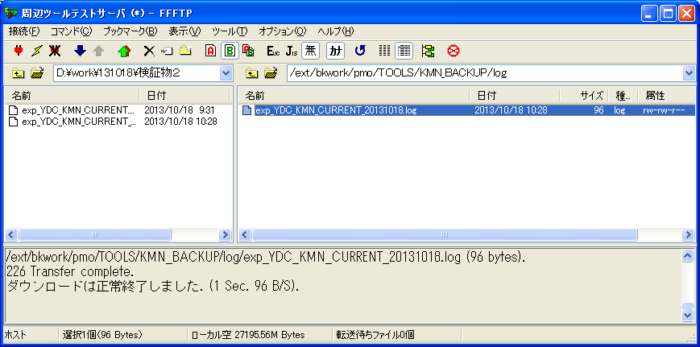

ケース２

実行ログ：exp_YDC_KMN_CURRENT_20131018.log
顧問系バックアップ情報一覧 /ext/bkwork/pmo/TOOLS/KMN_BACKUP/exp_YDC_KMN.conf が見つかりません。

検証物３
シェル実行前状態：
「/ext/bkwork/pmo/TOOLS/KMN_BACKUP」に「exp_YDC_KMN.conf」ファイルが存在する。
パス「/ext/bkwork/pmo/YDC_DMP_KMN/CURRENT/PARAM」が存在しない。
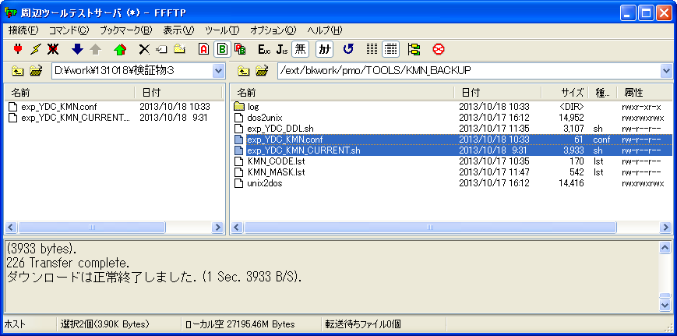

シェル実行前、フォイダー「PARAM」がない。

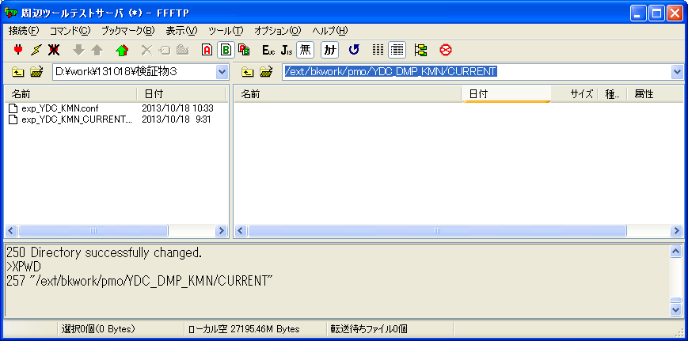

シェル実行：sh exp_YDC_KMN_CURRENT.sh
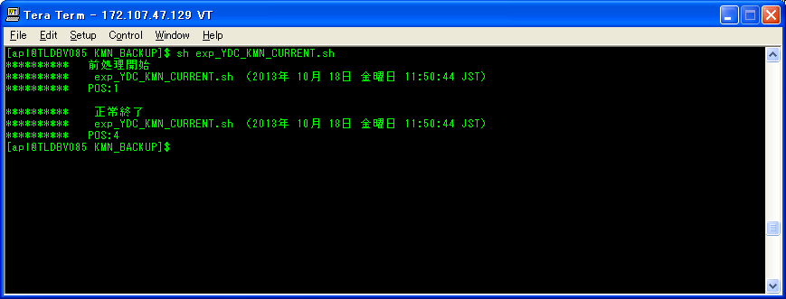

シェル実行後状態：
「/ext/bkwork/pmo/TOOLS/KMN_BACKUP/log」に実行ログを作成された。
パス「/ext/bkwork/pmo/YDC_DMP_KMN/CURRENT/PARAM」を作成された。
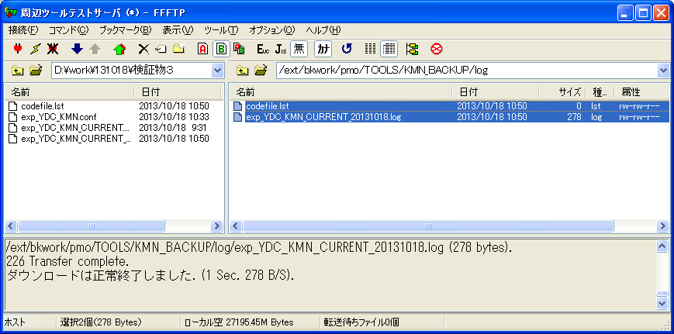

シェル実行後、フォイダー「PARAM」が作成する。

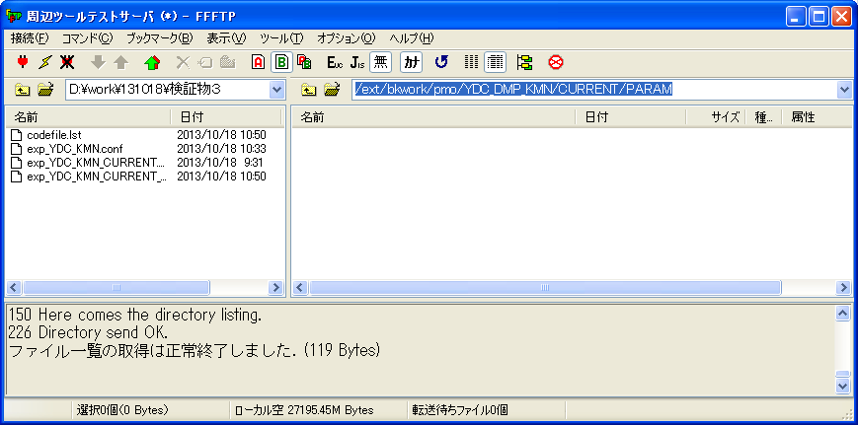
ケース４

実行ログ：exp_YDC_KMN_CURRENT_20131018.log
********** 前処理開始
********** exp_YDC_KMN_CURRENT.sh （2013年 10月 18日 金曜日 11:50:44 JST）
********** POS:1

********** 正常終了
********** exp_YDC_KMN_CURRENT.sh （2013年 10月 18日 金曜日 11:50:44 JST）
********** POS:4

